执行器
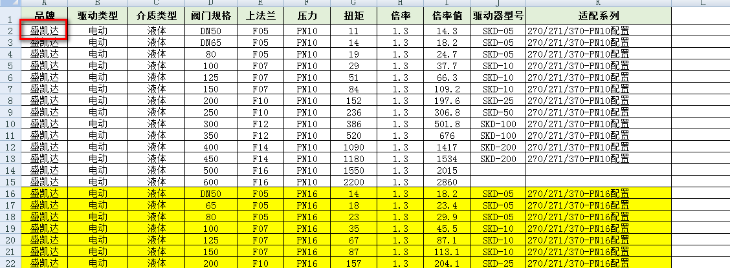

序号 | 产品名称 | 执行器品牌 | 生产厂家 | 型号 | 安装形式 | 输出力距 | 开启时间 | 控制电路 | 适用电压 | 防护等级 | 品质等级 | 防爆等级 | 价格 | 备注
8 | 电动执行器 | 盛凯达 |  | SKD-05 | 直装 | 40N.m | 0.3r/min | 普通开关型 | AC220V | IP67 | A | 无防爆 | 1419
9 | 电动执行器 | 百利二通 |  | QT10-1 |  |  |  |  |  |  |  |  | 1419
26 | 电动执行器 | 百利二通 | 天津百利二通公司 | QT5-1 |  |  |  |  |  |  |  |  | 2798
27 | 电动执行器 | 百利二通 |  | QT10-1 |  |  |  |  |  |  |  |  | 2798
28 | 电动执行器 | 百利二通 |  | QT15-1 |  |  |  |  |  |  |  |  | 2798
29 | 电动执行器 | 百利二通 |  | QT20-1 |  |  |  |  |  |  |  |  | 2843
30 | 电动执行器 | 百利二通 |  | QT30-0.5 |  |  |  |  |  |  |  |  | 2955
31 | 电动执行器 | 百利二通 |  | QT30-1 |  |  |  |  |  |  |  |  | 3038
32 | 电动执行器 | 百利二通 |  | QT40-0.5 |  |  |  |  |  |  |  |  | 3375
33 | 电动执行器 | 百利二通 |  | QT40-1 |  |  |  |  |  |  |  |  | 3435
34 | 电动执行器 | 百利二通 |  | QT60-0.5 |  |  |  |  |  |  |  |  | 3540
60 | 气动执行器 | 高商 |  | KT-DA50 |  |  |  |  |  |  |  |  | 118
61 | 气动执行器 | 高商 |  | KT-DA63 |  |  |  |  |  |  |  |  | 150
62 | 气动执行器 | 高商 |  | KT-DA75 |  |  |  |  |  |  |  |  | 178
63 | 气动执行器 | 高商 |  | KT-DA88 |  |  |  |  |  |  |  |  | 209
64 | 气动执行器 | 高商 |  | KT-DA100 |  |  |  |  |  |  |  |  | 290
65 | 气动执行器 | 高商 |  | KT-DA125 |  |  |  |  |  |  |  |  | 439
66 | 气动执行器 | 高商 |  | KT-DA115 |  |  |  |  |  |  |  |  | 375
67 | 气动执行器 | 高商 |  | KT-DA145 |  |  |  |  |  |  |  |  | 611
68 | 气动执行器 | 高商 |  | KT-DA160 |  |  |  |  |  |  |  |  | 842
69 | 气动执行器 | 高商 |  | KT-DA200 |  |  |  |  |  |  |  |  | 1555
70 | 气动执行器 | 高商 |  | KT-DA240 |  |  |  |  |  |  |  |  | 2290
71 | 气动执行器 | 高商 |  | KT-DA270 |  |  |  |  |  |  |  |  | 2769
72 | 气动执行器 | 高商 |  | KT-DA300 |  |  |  |  |  |  |  |  | 4373
73 | 气动执行器 | 高商 |  | KT-DA350 |  |  |  |  |  |  |  |  | 8162
74 | 气动执行器 | 高商 |  | KT-DA400 |  |  |  |  |  |  |  |  | 11369
75 | 气动执行器 | 高商 |  | KT-SR-50 |  |  |  |  |  |  |  |  | 139
76 | 气动执行器 | 高商 |  | KT-SR-63 |  |  |  |  |  |  |  |  | 181
77 | 气动执行器 | 高商 |  | KT-SR-75 |  |  |  |  |  |  |  |  | 220
78 | 气动执行器 | 高商 |  | KT-SR-88 |  |  |  |  |  |  |  |  | 265
79 | 气动执行器 | 高商 |  | KT-SR-100 |  |  |  |  |  |  |  |  | 400
80 | 气动执行器 | 高商 |  | KT-SR-125 |  |  |  |  |  |  |  |  | 551
81 | 气动执行器 | 高商 |  | KT-SR-145 |  |  |  |  |  |  |  |  | 833
82 | 气动执行器 | 高商 |  | KT-SR-160 |  |  |  |  |  |  |  |  | 1178
83 | 气动执行器 | 高商 |  | KT-SR-200 |  |  |  |  |  |  |  |  | 2160
84 | 气动执行器 | 高商 |  | KT-SR-240 |  |  |  |  |  |  |  |  | 3478
85 | 气动执行器 | 高商 |  | KT-SR-270 |  |  |  |  |  |  |  |  | 4266
86 | 气动执行器 | 高商 |  | KT-SR-300 |  |  |  |  |  |  |  |  | 7301
87 | 气动执行器 | 高商 |  | KT-SR-350 |  |  |  |  |  |  |  |  | 10800
88 | 气动执行器 | 高商 |  | KT-SR-400 |  |  |  |  |  |  |  |  | 14098
89 | 电磁阀 | 亚德客 |  | 4M310-08/10 |  |  |  |  |  |  |  |  | 94
90 | 电磁阀 | 亚德客 |  | 4M320-08 |  |  |  |  |  |  |  |  | 170
91 | 电磁阀 | 亚德客 |  | 4M310-08/10 |  |  |  |  |  |  |  |  | 520
92 | 气源三联件 | 亚德客 |  | AFC-2000 |  |  |  |  |  |  |  |  | 101
93 | 过滤减压阀 | 亚德客 |  | BFC3000 |  |  |  |  |  |  |  |  | 139
94 | 快速接头 | 亚德客 |  | APL6-01 |  |  |  |  |  |  |  |  | 1.8
95 | 快速接头 | 亚德客 |  | APL6-02 |  |  |  |  |  |  |  |  | 2.2
96 | 快速接头 | 亚德客 |  | APC8-01 |  |  |  |  |  |  |  |  | 2.2
97 | 快速接头 | 亚德客 |  | APC8-02 |  |  |  |  |  |  |  |  | 2.2
98 | 快速接头 | 亚德客 |  | APL10-02 |  |  |  |  |  |  |  |  | 3.5
99 | 快速接头 | 亚德客 |  | APL10-03 |  |  |  |  |  |  |  |  | 3.4
100 | 进气节流阀 | 亚德客 |  | ASL8-01B |  |  |  |  |  |  |  |  | 9
101 | 出气节流阀 | 亚德客 |  | ASL8-01 |  |  |  |  |  |  |  |  | 9
102 | 消音器 | 亚德客 |  | BSL-01 |  |  |  |  |  |  |  |  | 2
103 | 消音器 | 亚德客 |  | BSL-02 |  |  |  |  |  |  |  |  | 3.3
104 | 回信器 | 奥瑞特 |  | APL |  |  |  |  |  |  |  |  | 65
105 | 感应式回信器 | 高商 |  |  |  |  |  |  |  |  |  |  | 95

